强化产出投放
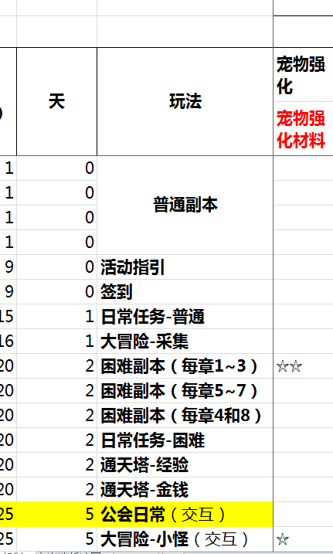
 |  | 可投入体力 |  |  |  |  |  |  | 等级
产出 | 1 | 96 | 0 | 非R | 3 |  |  | 困难副本 | 20 | 70% | 签到送80(月) | 重置系数
时间 | 2 | 216 | 8 | 1000 |  |  | 功能开放 | 大冒险 | 25 | 25%
 | 3 | 480 | 16 | 大 |  |  |  | 主线任务 | 5+10+20 | 5%

时间梯度 |  | 时间梯度(天) | 精英副本开放数 | 体力限制系数 | 均值效率系数 | 周期可进行次数 | 重置系数 | 总产出率
 | 20 | 3 | 3 | 1 | 3 | 3 | 16 | 168
 | 21 | 3 | 3 | 1 | 3 | 3 | 16 | 168
 | 22 | 3 | 6 | 1 | 3.2 | 3 | 16 | 179
 | 23 | 3 | 6 | 1 | 3.2 | 3 | 16 | 179
 | 24 | 3 | 6 | 1 | 3.2 | 3 | 16 | 179
 | 25 | 4 | 9 | 1.00 | 3.70 | 3 | 16 | 207
 | 26 | 4 | 9 | 1.00 | 3.70 | 3 | 16 | 207
 | 27 | 4 | 9 | 1.00 | 3.70 | 3 | 16 | 207
 | 28 | 5 | 9 | 1.00 | 3.70 | 3 | 16 | 207
 | 29 | 5 | 9 | 1.00 | 3.70 | 3 | 16 | 207
 | 30 | 6 | 9 | 1.00 | 3.70 | 3 | 16 | 207
 | 31 | 7 | 12 | 1.00 | 4.00 | 3 | 16 | 224
 | 32 | 8 | 12 | 1.00 | 4.00 | 3 | 16 | 224
 | 33 | 9 | 12 | 1.00 | 4.00 | 3 | 16 | 224
 | 34 | 10 | 12 | 1.00 | 4.00 | 3 | 16 | 224
 | 35 | 11 | 12 | 1.00 | 4.00 | 3 | 16 | 224
 | 36 | 13 | 12 | 1.00 | 4.00 | 3 | 16 | 224
 | 37 | 14 | 12 | 1.00 | 4.00 | 3 | 16 | 224
 | 38 | 17 | 18 | 1.00 | 4.60 | 3 | 16 | 258
 | 39 | 19 | 18 | 1.00 | 4.60 | 3 | 16 | 258
 | 40 | 22 | 18 | 1.00 | 4.60 | 3 | 16 | 258
 | 41 | 25 | 21 | 1.00 | 5.40 | 3 | 16 | 302
 | 42 | 28 | 21 | 1.00 | 5.40 | 3 | 16 | 302
 | 43 | 31 | 21 | 1.00 | 5.40 | 3 | 16 | 302
 | 44 | 35 | 24 | 1.00 | 6.60 | 3 | 16 | 370
 | 45 | 39 | 24 | 1.00 | 6.60 | 3 | 16 | 370
 | 46 | 43 | 24 | 1.00 | 6.60 | 3 | 16 | 370
 | 47 | 47 | 24 | 1.00 | 6.60 | 3 | 16 | 370
 | 48 | 52 | 24 | 1.00 | 6.60 | 3 | 16 | 370
 | 49 | 58 | 24 | 1.00 | 6.60 | 3 | 16 | 370
 | 50 | 65 | 24 | 1.00 | 6.60 | 3 | 16 | 370

升阶产出
